测区一数据
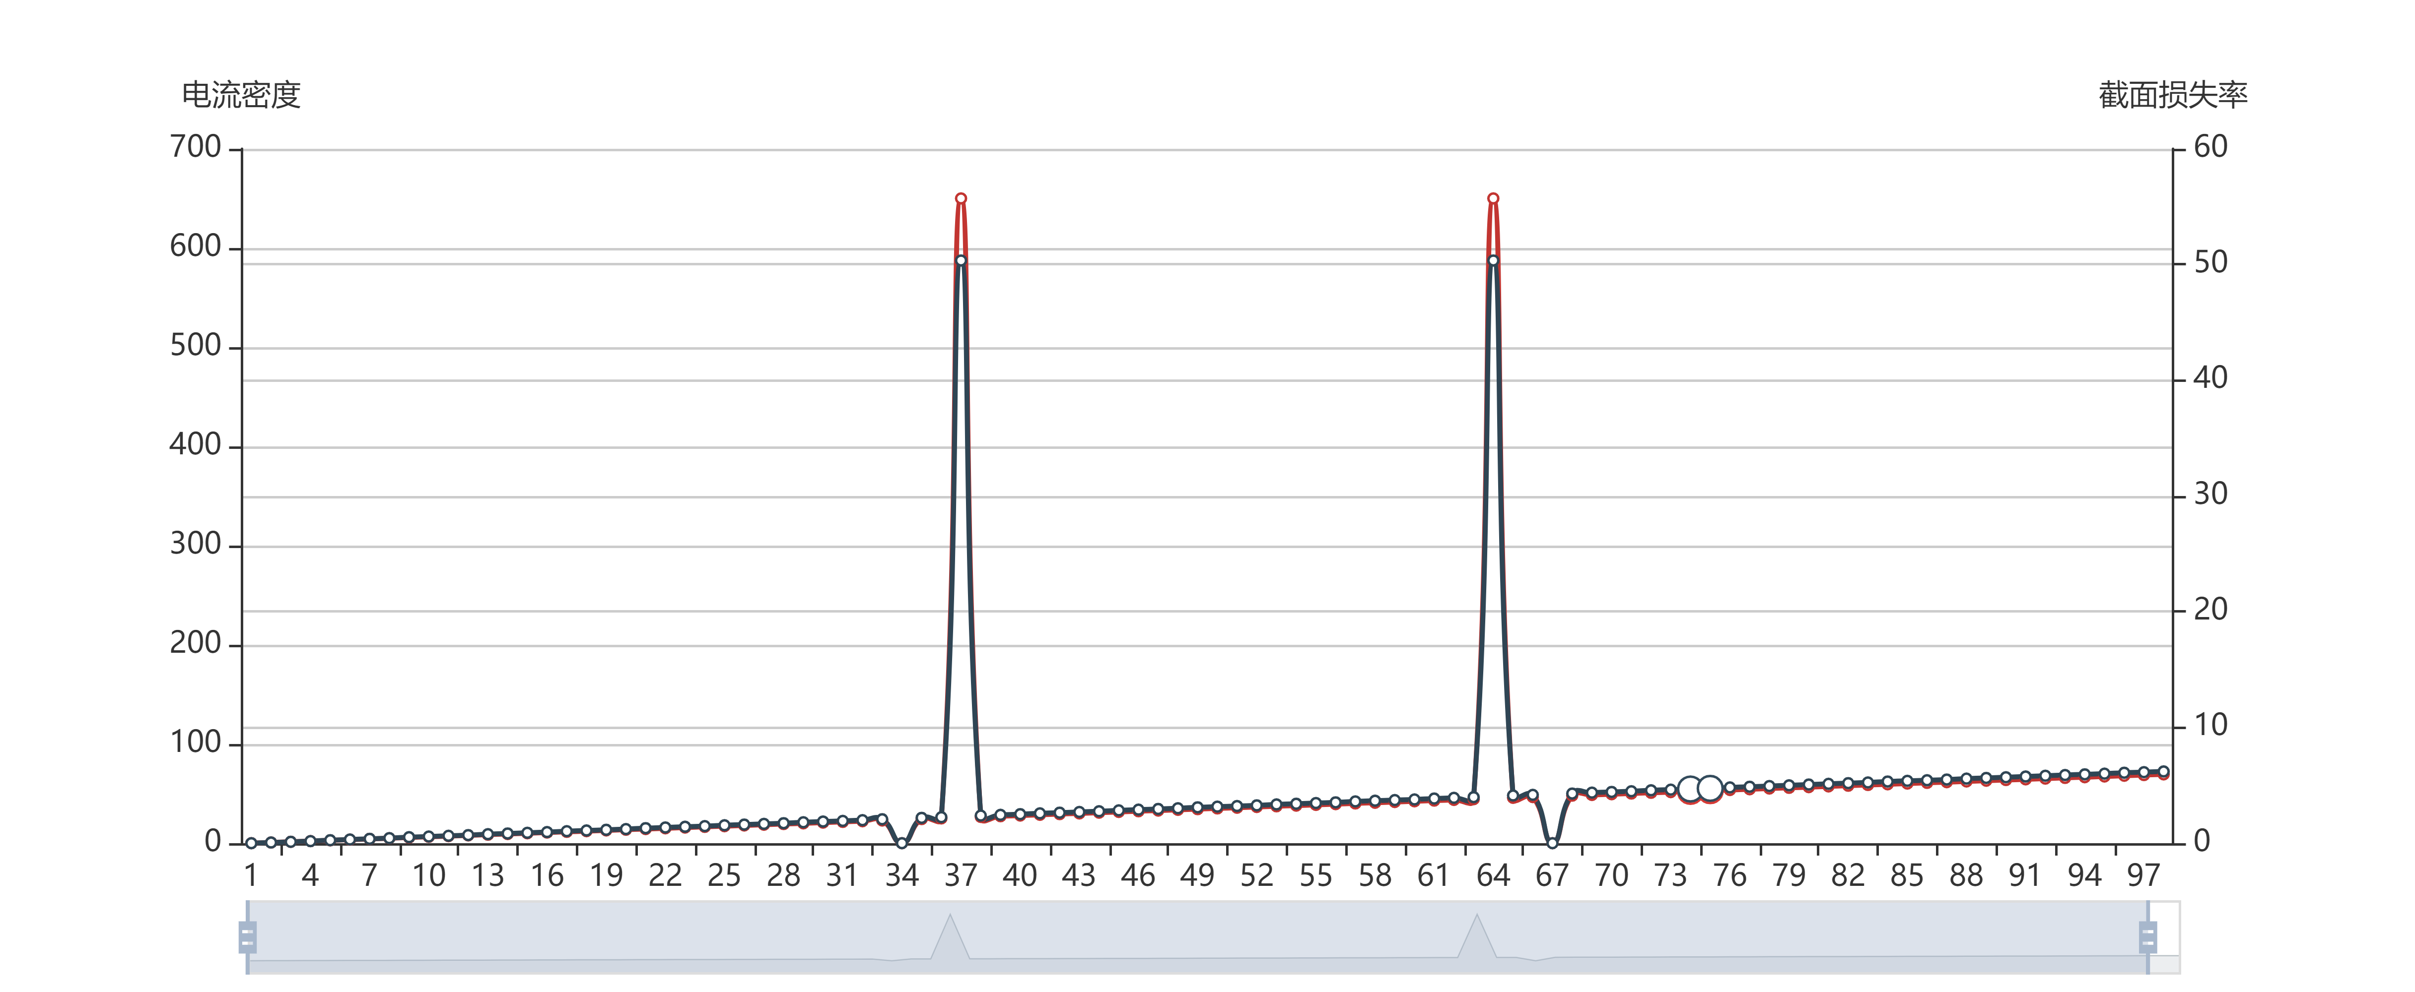
测区一数据
项目名称: | dfdsfds | 工程名称： | dsfasdfa
测量时间 | 2019年11月30日22:09 | 主筋直径:22mm | 使用时间:365天
测量点 | 钢筋锈蚀电流密度/μA/cm2 | 锈蚀截面损失率/%
1 | 0 | 0
2 | 0.71 | 0.06
3 | 1.43 | 0.12
4 | 2.14 | 0.18
5 | 2.86 | 0.26
6 | 3.57 | 0.32
7 | 4.29 | 0.38
8 | 5.01 | 0.44
9 | 5.72 | 0.52
10 | 6.44 | 0.58
11 | 7.15 | 0.64
12 | 7.87 | 0.7
13 | 8.58 | 0.78
14 | 9.3 | 0.84
15 | 10.02 | 0.9
16 | 10.73 | 0.96
17 | 11.45 | 1.04
18 | 12.16 | 1.1
19 | 12.88 | 1.16
20 | 13.6 | 1.22
21 | 14.31 | 1.3
22 | 15.03 | 1.36
23 | 15.74 | 1.42
24 | 16.46 | 1.48
25 | 17.17 | 1.55
26 | 17.89 | 1.61
27 | 18.61 | 1.67
28 | 19.32 | 1.73
29 | 20.04 | 1.81
30 | 20.75 | 1.87
31 | 21.47 | 1.93
32 | 22.18 | 1.99
33 | 22.9 | 2.07
34 | 0 | 0
35 | 24.33 | 2.19
36 | 25.05 | 2.25
37 | 650 | 50.35
38 | 26.48 | 2.39
39 | 27.2 | 2.45
40 | 27.91 | 2.51
41 | 28.63 | 2.58
42 | 29.34 | 2.64
43 | 30.06 | 2.7
44 | 30.77 | 2.76
45 | 31.49 | 2.84
46 | 32.21 | 2.9
47 | 32.92 | 2.96
48 | 33.64 | 3.02
49 | 34.35 | 3.1
50 | 35.07 | 3.16
51 | 35.79 | 3.21
52 | 36.5 | 3.27
53 | 37.22 | 3.35
54 | 37.93 | 3.41
55 | 38.65 | 3.47
56 | 39.36 | 3.53
57 | 40.08 | 3.61
58 | 40.8 | 3.67
59 | 41.51 | 3.73
60 | 42.23 | 3.78
61 | 42.94 | 3.86
62 | 43.66 | 3.92
63 | 44.37 | 3.98
64 | 650 | 50.35
65 | 45.81 | 4.12
66 | 46.52 | 4.18
67 | 0 | 0
68 | 47.95 | 4.29
69 | 48.67 | 4.37
70 | 49.39 | 4.43
71 | 50.1 | 4.49
72 | 50.82 | 4.57
73 | 51.53 | 4.63
74 | 52.25 | 4.68
75 | 52.96 | 4.74
76 | 53.68 | 4.82
77 | 54.4 | 4.88
78 | 55.11 | 4.94
79 | 55.83 | 5
80 | 56.54 | 5.07
81 | 57.26 | 5.13
82 | 57.97 | 5.19
83 | 58.69 | 5.25
84 | 59.41 | 5.33
85 | 60.12 | 5.39
86 | 60.84 | 5.44
87 | 61.55 | 5.5
88 | 62.27 | 5.58
89 | 62.99 | 5.64
90 | 63.7 | 5.7
91 | 64.42 | 5.76
92 | 65.13 | 5.83
93 | 65.85 | 5.89
94 | 66.56 | 5.95
95 | 67.28 | 6.01
96 | 68 | 6.09
97 | 68.71 | 6.14
98 | 69.43 | 6.2
99 | 70.14 | 6.26
100 | 70.86 | 6.34

测区二数据
测区二数据
测试地点 | 江苏省丹阳市 | 待测结构名称： | XX桥梁
测量时间 | 2019.09.12 11:42 | 温度:32℃ | 湿度:55%
待测区主筋D | 10mm | 待测结构使用时间U | 8760天
测量点 | 钢筋锈蚀电流密度/μA/cm2 | 锈蚀截面损失率/%
1 | 2.25 | 10.50
2 | 2.02 | 9.45
3 | 1.93 | 9.05
4 | 1.98 | 9.28
5 | 2.02 | 9.45
6 | 2.02 | 9.45
7 | 1.98 | 9.28
8 | 1.93 | 9.05
9 | 1.93 | 9.05
10 | 1.93 | 9.05
11 | 2.20 | 10.30
12 | 2.29 | 10.70
13 | 0 | 0
14 | 2.57 | 11.90
15 | 2.43 | 11.30
16 | 2.25 | 10.50
17 | 2.16 | 10.10
18 | 2.02 | 9.45
19 | 2.07 | 9.67
20 | 2.02 | 9.45
21 | 1.88 | 8.82
22 | 2.02 | 9.45
23 | 1.93 | 9.05
24 | 1.93 | 9.05
25 | 1.88 | 8.82
26 | 1.79 | 8.40
27 | 2.34 | 10.90
28 | 2.20 | 10.30
29 | 2.02 | 9.45
30 | 2.02 | 9.45
31 | 2.07 | 9.67
32 | 1.93 | 9.05
33 | 0.43 | 2.05
34 | 0.30 | 1.44
35 | 0.17 | 0.80
36 | 0 | 0
37 | 0 | 0
38 | 0 | 0
39 | 0 | 0
40 | 0.25 | 1.20
41 | 0.08 | 0.38
42 | 3.59 | 16.5
43 | 0.12 | 0.56
44 | 0.99 | 4.68
45 | 0.86 | 4.08
46 | 0.82 | 3.88
47 | 0.91 | 4.31
48 | 0 | 0
49 | 0 | 0
50 | 2.07 | 9.67
51 | 1.93 | 9.05
52 | 1.79 | 8.40
53 | 1.62 | 7.61
54 | 1.39 | 6.55
55 | 1.57 | 7.38
56 | 1.53 | 7.21
57 | 1.48 | 6.97
58 | 1.44 | 6.78
59 | 1.66 | 7.80
平均值

